報名表格
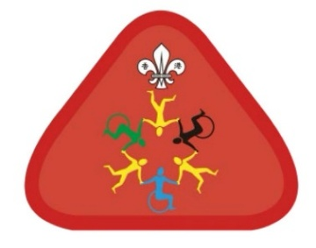
慶祝地域成立25周年
藝創童心樂融融
幼童軍共融章考驗日報名表格
（填妥後請電郵此Excel檔至 nteroffa@scout.org.hk）

 | 童軍區： |  |  | 童軍旅：
 | 負責領袖中文姓名： |  |  | 負責領袖聯絡電話：
 | 負責領袖電郵地址： |  |  | 陪同出席之領袖及家長人數：
 | 參加活動時段：
 | 交通安排：

 | 編號 | 參加者中文姓名 | 聯絡電話 | 童軍成員編號(Scout ID)
 | 1
 | 2
 | 3
 | 4
 | 5
 | 6
 | 7
 | 8
 | 9
 | 10
 | 11
 | 12
 | 13
 | 14
 | 15
 | 16
 | 17
 | 18
 | 19
 | 20
 | 21
 | 22
 | 23
 | 24
 | 25
 | 26
 | 27
 | 28
 | 29
 | 30

